Sheet1
北京探路者户外用品股份有限公司核价单
款式图 | 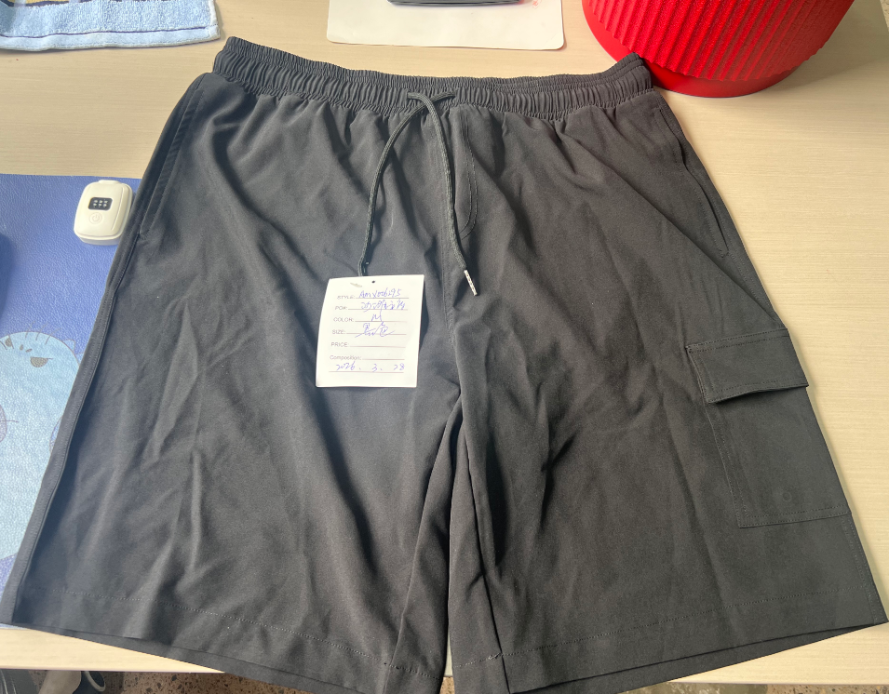 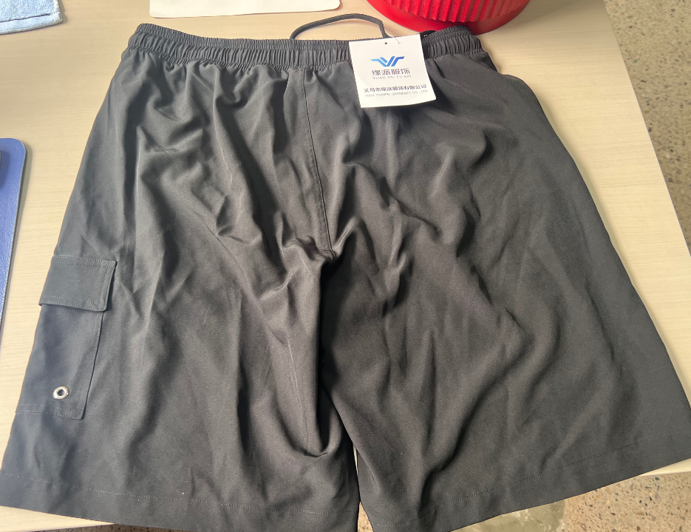 贴上正反面款式图、或者照片 |  |  |  |  | 款式名称： | 速干双层五分裤 |  | 渠道： |  | 开发季： | 春夏 | 生产工厂： | 浙江缘派服饰有限公司
 |  |  |  |  |  | 成衣编号： | XXX |  | 品牌： |  | 开发类型： |  | 生产数量：
 |  |  |  |  |  | 设计师： | XXX |  | 事业部： |  | 开发工厂： |  | 审核日期：
 |  |  |  |  |  | 开发员： | XXX |  | 系列： |  | 制单日期：
 | 物 料 信 息 |  |  |  |  |  |  |  | 采 购 信 息
序号 | 物料类型 | 物料名称 | 物料编号 | 成分 | 应用部位 | 规格1（面料可裁幅宽、辅料型号等） | 规格2（面料克重、辅料长度等） | 单位 | 单耗 | 损耗 | 单价 | 金额(元) | 费用占比 | 供应商
1 | 面料 | SAML10010_四面弹 | 深圳市联越纺织实业有限公司 |  |  | 150 |  | 米 | 0.8 | 1.05 | 6.4 | ¥5.38 | 17.75%
2 | 面料 | SAML10049_70D冰凉丝-针织 | 汕头市永嘉发实业有限公司 |  |  | 165 |  | 米 | 0.47 | 1.05 | 11.19 | ¥5.52 | 18.23%
 | 面料 | SAML10623_四角网-针织 | 健力纺织 |  |  | 155 |  | 米 | 0.17 | 1.05 | 5.2 | ¥0.93 | 3.06%
 | 辅料 | SAFL00679_松紧带 | 广州市全球服装辅料有限公司 |  |  | 4.5CM |  | 米 | 0.95 | 1.05 | 0.45 | ¥0.45 | 1.48%
 | 辅料 | SAFL00478_金属鸡眼 | 初始化供应商 |  |  | 0.6CM |  | 米 | 1 | 1.05 | 0.03 | ¥0.03 | 0.10%
 | 辅料 | SAFL00831_全涤圆绳+白叻子弹头 |  |  |  | 0.45CM*130CM |  | 米 | 1 | 1.05 | 0.65 | ¥0.68 | 2.25%
3 | 拉链 |  |  |  |  |  |  |  |  | 1.05 | 0.4000000 | ¥0.00 | 0.00%
4 | 吊牌及包装 |  |  |  |  |  |  |  |  | 1.05 | 0.5000000 | ¥1.00 | 3.30%
5 | 厂供物料 |  |  |  |  |  |  |  |  | 1.05 | 0.6000000 | ¥0.50 | 1.65%
6 | OEM款式 | LOP价格(直接人工+税金+利润+运费) |  |  |  |  |  |  |  | 1.05 | 1.0000000 | ¥15.80 | 52.16%
7 | 最低起订量 | 3000 |  |  |  |  |  |  |  |  |  | ¥30.29

 | 行数可自行添加；LOP按照5000-7999件的订单量计算。 运费参考：仓库地点天津、太仓各占一半. 物料类型一列可更改内容。

